상품제안서
클리어투링노트(주문제작형) | 상품코드: S26183

 |  |  |  |  |  |  | 02-713-8555 | www.synergygift.co.kr
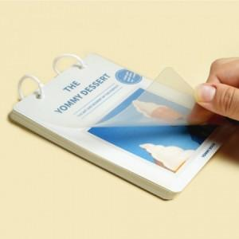

【상세/제작정보】 | <p><span style="font-size: 14pt;">표지 양면 칼라인쇄 포함</span></p><p><span style="font-size: 14pt;">내지 1천개 미만 기성 줄인쇄 &gt;&gt; 1천개 이상&nbsp; 먹1도 인쇄포함</span></p>

【인쇄/포장옵션】 | 풀칼라 / OPP(비닐)

【공급단가】 | 수량 | 100~ | 300~ | 500~ | 1,000~ | 5,000~
*VAT별도 | 단가 | 3,250원 | 2,700원 | 2,340원 | 1,820원 | 1,230원

【상품 URL】 | https://www.synergygift.co.kr:443/src/goods_detail.php?gdno=26183

